Sheet1
准备安装需要的环境
apt-get install kernel-package build-essential libncurses5-dev fakeroot

获得内核文件
输入：apt-cache search linux-source //查看内核版本
输入：apt-get install linux-source-3.0.0 //获取对应版本的内核，默认安装在/usr/src目录下

把压缩包解压：xz -d linux-4.5.tar.xz
运行tar –xvf linux-4.5.tar解压得到目录linux-4.5
制到/usr/src，然后进入/usr/src

打内核补丁
xz -d patch-4.5.xz | patch -p1
执行后没有任何提示说明执行正确

编译配置
看以前的内核版本号，把里面的.config文件复制到linux-4.5文件夹中：
cp linux-headers-3.13.0-32-generic/.config linux-4.5/
cd linux-4.5
make menuconfig
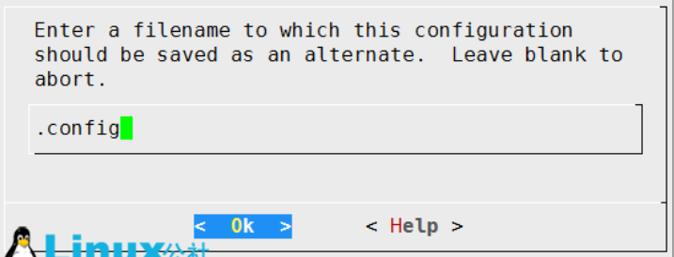
载入以前的配置文件：load→OK→OK→EXIT
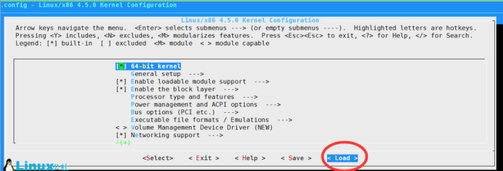

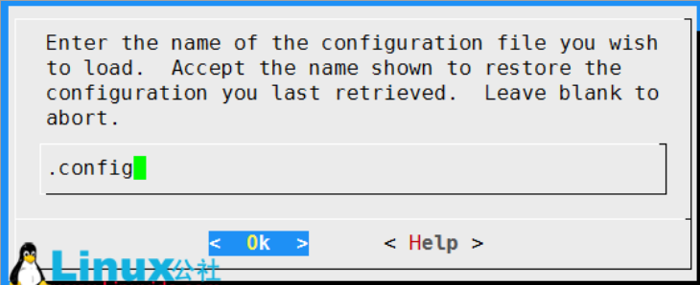

配置内核并保存：Save→OK→EXIT→EXIT：
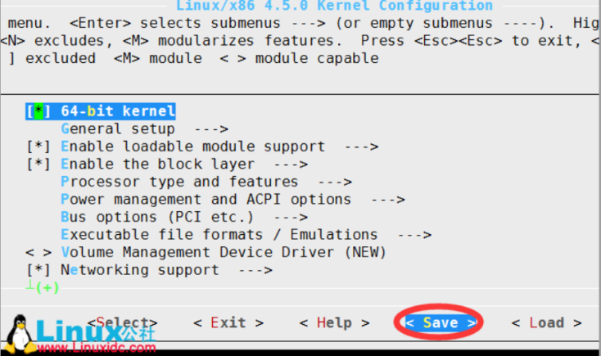
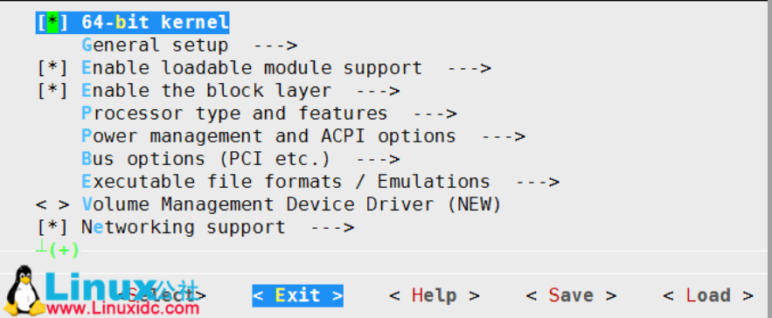

编译内核
1.编译启动映像 | big zip Image 内核用gzip压缩
sudo make bzImage -j2 | (N是CPU的核数*2,make bzImage -j2 => 单核处理，make bzImage -j4=> 双核处理)
可能会出现两个错误：
fatal error: openssl/opensslv.h: No such file or directory
是因为没有安装openssl：安装openssl： apt-get install libssl-dev |  | sudo apt-get install aptitude
bc: not found。需要安装bc：apt-get install bc |  | sudo aptitude install libssl-dev | 按n,按y,按y
 |  | dpkg -l *libssl*
2.编译模块
sudo make modules -j2 | 这里的N也跟上面是一样的

安装内核以及模块
1.安装模块
sudo make modules_install
2.安装内核
sudo make install

更改启动grub
grub就是管理Ubuntu系统启动的一个程序，我们编译好的内核要运行就要修改对应的grub
mkinitramfs 4.5.0 -o /boot/initrd.img-4.5.0
update-grub2(该命令会帮我们自动修改grub)

使用uname -a命令查看自己的系统版本：

